Stationärt Två skikt
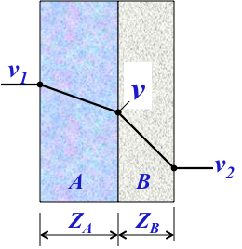
Stationär v-fördelning i två skikt; temperaturskillnader
(bara gula celler får ändras!) |  |  | Räkna med ånghalter!
ZA= | 100 | •103s/m | v1= | 10.0 | g/m3
ZB= | 50 | •103s/m | v2= | 5.0 | g/m3

 |  | ger | v= | 6.7 | g/m3
 |  |  | OBS! Kontrollera att
 |  |  | den inte är större än vs(T)!

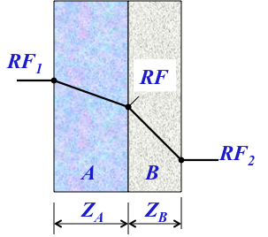
Stationär RF-fördelning i två skikt; konstant temperatur
(bara gula celler får ändras!) |  |  | OK att räkna med RF!
ZA= | 100 | •103s/m | RF1= | 100 | %
ZB= | 50 | •103s/m | RF2= | 50 | %

 |  | ger | RF= | 66.7 | %

2011-10-23/L-O Nilsson

